상품제안서
오아 글로우벨 미니 무선 블루투스스피커 | 상품코드: F18272

 |  |  |  |  |  |  | 02-412-0044 | www.easy1.co.kr
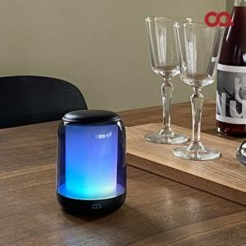 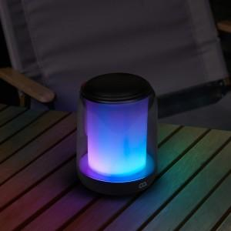 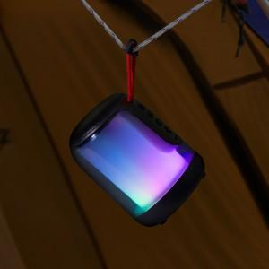

【상세/제작정보】 | 스티커 사이즈 가로6*세로3cm 기준

【인쇄/포장옵션】 | 스티커 / 포장지포장

【공급단가】 | 수량 | 50~ | 100~ | 300~ | 500~ | 1,000~
*VAT별도 | 단가 | 18,830원 | 17,810원 | 16,290원 | 15,650원 | 15,270원

【상품 URL】 | https://dev.easy1.co.kr:443/src/goods_detail.php?gdno=18272

